Orientaciones básicas
 | PROCESO INSPECCIÓN, VIGILANCIA Y CONTROL INSTRUMENTO DE VERIFICACIÓN - PRIMERA INFANCIA CDI ORIENTACIONES BÁSICAS | IN1.IVC | 2020-09-02
 |  | Versión 2 | Página 1 de 1
 |  | Clasificación de la Información: CLASIFICADA

MODALIDAD INSTITUCIONAL CENTRO DE DESARROLLO INFANTIL - CDI

Estimados profesionales, por favor tener en cuenta las siguientes consideraciones:
1. Esta herramienta de trabajo, tiene como finalidad facilitar la identificación de la totalidad de los aspectos a verificar en cada uno de los componentes (legal, técnico-administrativo, financiero), durante el desarrollo de la acción en las Entidades Prestadoras de Servicio Público de Bienestar Familiar.
2. El instrumento, será el insumo para el análisis sobre el cumplimiento de los requisitos conforme con la normatividad vigente, los lineamientos y directrices definidos por el ICBF para la prestación del servicio, o desarrollo de las modalidades y servicios en conjunto con la técnica de observación.
3. La principal herramienta que definirá el éxito en el desarrollo de la acción (licencia de funcionamiento, inspección o auditoría) será su conocimiento y apropiación de la normativa vigente, así como los lineamientos, manuales operativos y directrices definidas por el ICBF.
4. El instrumento de verificación se encuentra dividido por los componentes de atención del servicio, los cuales deberán ser diligenciados y firmados por el profesional que realizó la revisión del componente.
5. El instrumento cuenta con listas desplegables para la facilitar el registro y selección de información. - Tipo de Acción: podrá seleccionar si se trata de una visita de Inspección o Auditoría. Para los demás campos de información, se deberá diligenciar lo solicitado en cada uno de ellos.
6. Para el diligenciamiento del instrumento se debe tener en cuenta: 6.1 Aplica. Con las siguientes opciones de respuesta: Sí: Esta opción de respuesta aplica cuando el operador/entidad o unidad de servicio da respuesta a lo solicitado, lo cual queda descrito en el Acta de la acción ( Visita de inspección, auditoría de calidad). Recuerde que en esta opción, solamente se estará indicando la disponibilidad y acceso a la información, por lo que no se está estableciendo un concepto preliminar sobre el cumplimiento del ítem. En caso que el insumo para verificar el cumplimiento de alguno de los aspectos por componente sea aportado por el operador/entidad o unidad de servicio en medio magnético o digital, esto sólo podrá recibirse en el desarrollo de la acción, y deberá registrarse en debida forma esta fuente de información en el Acta, especificando si será objeto de revisión y análisis por parte de la Oficina de Aseguramiento a la Calidad. No: Esta opción de respuesta aplica cuando el operador/entidad o unidad de servicio NO da respuesta a lo solicitado 6.2 No aplica. Los aspectos identificados con la opción No aplica, tiene alternativa de respuesta: (--). Esto sirve como referente para identificar que la información corresponde únicamente al Operador, Entidad, Unidad de servicio de acuerdo al caso y tipo de acción. No se debe alterar ni modificar. Los anexos identificados con números en el cuerpo del instrumento, son documentos de apoyo que amplían la información que será verificada por componentes. Para la selección de la muestra, podrá descargar el anexo trasversal denominado A2. IVC. Selección de Muestra. V1, en la página web www.icbf.gov.co.
Nota: Una vez diligenciado el instrumento de verificación, se deberá conservar copia de la información en un CD, e imprimir el instrumento por cada uno de sus componentes, los cuales se incorporarán como soporte en el expediente de la acción que corresponda. (Visita de Inspección o Auditoría de Calidad).

Anexo 3
 | PROCESO INSPECCIÓN, VIGILANCIA Y CONTROL INSTRUMENTO DE VERIFICACIÓN - PRIMERA INFANCIA CDI ANEXO No. 3. ESQUEMA DE VACUNAS | IN1.IVC | 2020-09-02
 |  | Versión 2 | Página 1 de 1
 |  | Clasificación de la Información: CLASIFICADA
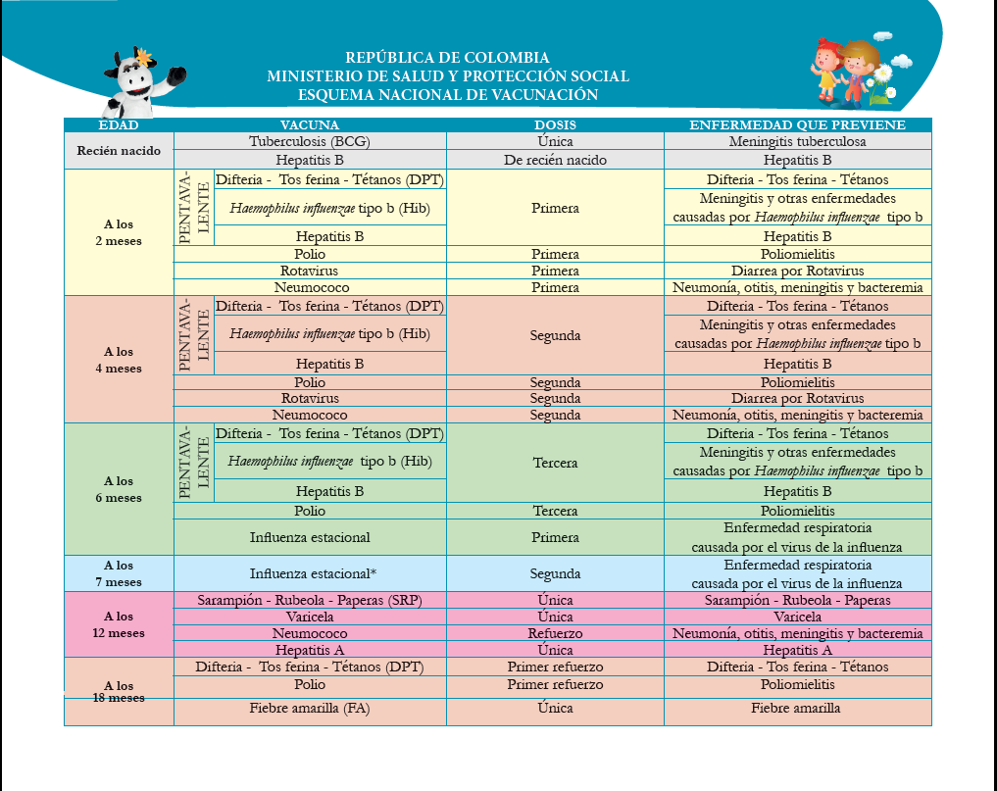

Notas: - Se debe observar la existencia de evidencia de la promoción y verificación periodica del esquema de vacunación de acuerdo con la edad y en los casos en los que el esquema se encuentre incompleto, se solicita evidencia que se orienta y hace seguimiento a la familia o cuidadores, y se adelanta acciones ante la autoridad competente, según corresponda. - La verificación se debe hacer de acuerdo con el esquema de vacunación vigente del Ministerio de Salud y Protección Social. Debe existir soporte documental del proceso de revisión y seguimiento efectuado sobre el esquema de vacunación, para que esta actividad se desarrolle de forma oportuna con la edad del usuario. - En las comunidades que por sus características culturales no aceptan la vacunación como una acción preventiva de enfermedades, la EAS desarrollará y documentará procesos de información, sensibilización y concertación con las familias y autoridades correspondientes, sobre la importancia de la vacunación y sobre los derechos de los niños y las niñas a un desarrollo saludable. Para llevar a cabo el proceso de concertación sobre vacunación se debe contar con el apoyo del Centro Zonal o Regional según corresponda. - En los departamentos fronterizos, será validado el esquema de vacunación del país vecino, previa verificación con la entidad de salud nacional correspondiente, Los esquemas de vacunación de otros países y los procesos de verificación, deben ser presentados con Comité Operativo como soporte de los procesos de gestión y articulación.

Anexo 14
 | PROCESO INSPECCIÓN, VIGILANCIA Y CONTROL INSTRUMENTO DE VERIFICACIÓN - PRIMERA INFANCIA CDI ANEXO 14. GENERALIDADES DEL PRESUPUESTO Y EJECUCIÓN |  | IN1.IVC | 2020-09-02
 |  |  | Versión 2 | Página 1 de 1
 |  |  | Clasificación de la Información: CLASIFICADA

1. Generalidades de la Modalidad
Canasta y costos de referencia - General Modalidad Institucional
Costos Fijos | Permitidos | Gastos Operativos No permitidos
 | Talento humano | Tiquetes aéreos.
 | Infraestructura (Arriendo y servicios públicos). | Pagos por transporte de mensajería de los auxiliares administrativos.
 | Infraestructura (Mantenimiento y adecuaciones) | Asesorías jurídicas o contratación de abogados
 | Póliza las niñas/niños | Compra de insumos para cafetería
 | Gastos Operativos. | Gastos de la sede administrativa de la EAS (Pago recibos de consumo de teléfono, agua, luz, internet, pago a recepcionista, aseo de la sede administrativa).
 |  | Exámenes pre ocupacionales del talento humano.
 |  | Refrigerios para actividades de atención al personal a cargo de la EAS.
 |  | Arriendos para la sede administrativa de las EAS.
 |  | Transporte del talento humano para acudir a la Sede Administrativa de la EAS, cuando esta los requiera.
 |  | Gastos de viaje del personal administrativo.
 |  | Gastos de hotel u hospedaje
 |  | Gastos de alimentación.
 |  | Pago de la póliza del contrato.
 |  | Pago de talento humano para actividades tales como: Salud ocupacional, contaduría o finanzas, coordinación, asesorías de cualquier índole, etc.
 |  | Gastos para la celebración de fechas especiales para el talento humano (día del docente, de la mujer, etc.).
 |  | Compra de equipos de cualquier índole que no estén incluidos dentro de las guías de dotación de la modalidad respectiva.
Costos Variables
1 | Alimentación | según lo estabelcido en el lineamiento y de acuerdo a los cupos contratados y atendidos
2 | Dotación de Consumo | según lo estabelcido en el lineamiento y de acuerdo a los cupos contratados y atendidos
3 | Dotación no fungible | Entregar en cada unidad durante los 5 primeros días de cada mes. Criterio: Guía orientadora para la compra de la dotación para las modalidades de Educación Inicial en el marco de una atención integral.

Presupuesto de ingresos y gastos
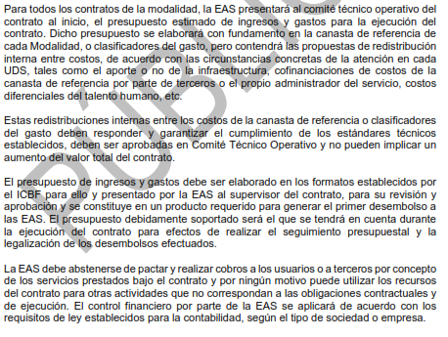

Control presupuestal, revisión y legalización de cuentas
Es necesario aclarar que las facturas y la conciliación bancaria al informe financiero, así como los demás documentos y registros que soporten las operaciones financieras, deberán estar disponibles de acuerdo con la normativa vigente al momento de presentar dicho informe o cuando el supervisor o cualquier organismo de control los requiera para su verificación.

2. Canasta del servicio Centros de Desarrollo Infantil (CDI)

Gastos Permitidos en Canasta CDI
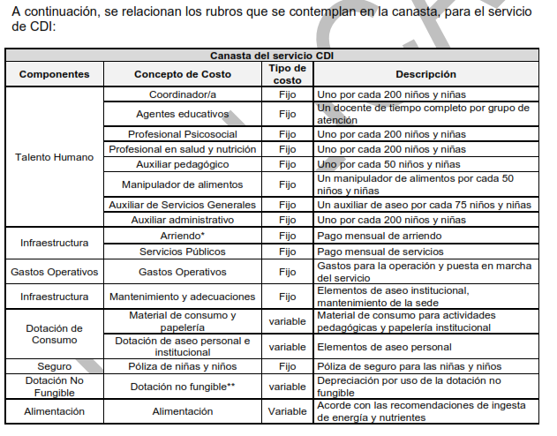

Canasta para CDI
La canasta se costea para atender un total de 200 usuarios.
En el costeo del rubro de talento humano se incluye el valor del subsidio de transporte, las prestaciones sociales de ley, seguridad social y la dotación para el talento humano que devengue hasta dos SMMVL.
La canasta cubre por cada 200 niñas y niños un grupo de 10 niñas/niños menores de dos años -Sala Cuna-.
Al reconocerse un valor al inicio del contrato por concepto de dotación completa o renovación de dotación no fungible, este rubro desaparece del valor cupo a pagar mensualmente.

3. Canasta del servicio Hogar Infantil

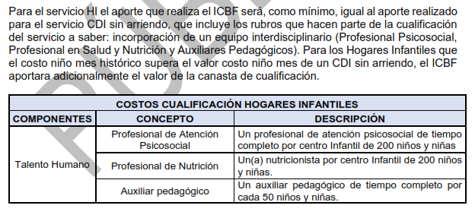

Algunas consideraciones frente al Presupuesto HI
Recomendación: entre el 68% y 73%, para destinar a Talento Humano, incluyendo cualificación.
Mínimo el 2% de aportes, deben ser destinados a compra de material didáctico
En caso de excedentes, estos se pueden destinar a mas rubros de la canasta de H.I.
El presupuesto debe ser aprobado por el supervisor, presentado y avalado en primer comité técnico operativo
El presupuesto debe estar en el formato oficial del ICBF, y debe contener todas las fuentes de ingresos
Se debe priorizar la ejecución de ingresos por tasas compensatorias, por encima de aportes de ICBF
El informe de ejecución financiera debe incluir relación de ingresos por tasas compensatorias por cada usuario
Recursos de tasas compensatorias deben ser para rubros del clasificador del gasto
Las tasas compensatorias hacen parte del presupuesto total de ejecución del contrato

4. Canasta de los servicios: Hogares empresariales, Hogares Múltiples y Jardines Sociales

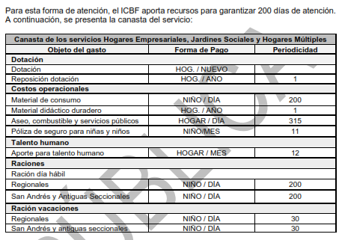

Consideraciones para canasta de estas modalidades

Se consideran costos fijos el Talento Humano, material de consumo para el desarrollo de las actividades pedagógicas, reposición de dotación, aseo combustible y servicios públicos, póliza de seguro para niños; los costos variables corresponden a las raciones día hábil y ración de vacaciones.

Las EAS deben ajustar su presupuesto teniendo en cuenta estos costos de referencia según el estándar definido para cada uno de los ítems de la canasta y el total de cupos contratados.

